Sheet1
FRIGOCOLANTA Disposición Residuos Bandejas icopor
ANDRÉS OSPINA MESA
CAMILO CHICA

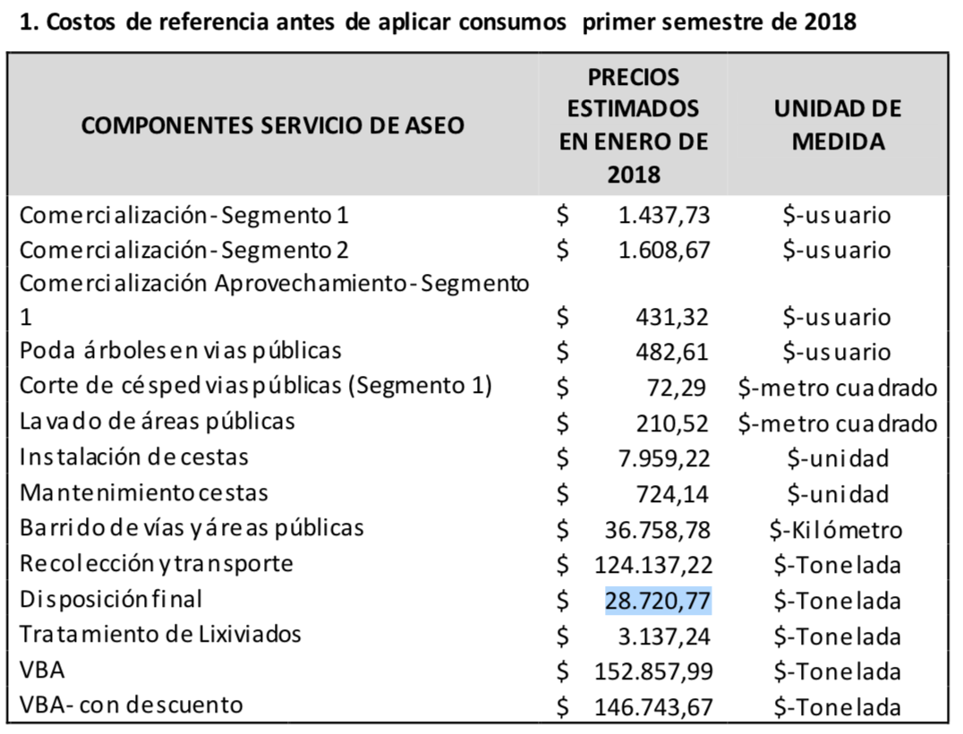
carnicerias (#) | 83 | Total Carne Vendida | 2822000 | FUENTES
reses por semana (res/sem) | 17 |  |  | Precio de disposición | http://www.emvarias.com.co/SitePages/tarifas.aspx
reses por mes (res/mes) | 68
peso de la res (Kg) | 850
Peso de carne res (Kg) | 500
Costo Disposición Fianal($/ton) | 28720.77
Costo Disposición Fianal($/kg) | 28.72077 | Carne en bandeja | 564400
peso unitario bandeja (Kg) | 0.0065 | Peso de bandejas | 3668.6
Consumo de carne (Kg/dia) | 1.67 | Costo Disposición | 105365.01682
Clientes (#) | 56327.345309 | Costo disposición Annual | 1264380.2019
Ingresos Promedio ($/persona mes) | 1916963 | IE | 0.0084%
Ingresos Clientes ($/mes) | 1.0797743685E+11
Egresos ($/persona mes) | 1648191
Egresos Clientes ($/mes) | 92838223593
 |  |  |  | Ingresos y Egresos Familias Medellín | https://www.dane.gov.co/files/investigaciones/condiciones_vida/ingresos_gastos/boletin_ingresos.pdf

 |  |  |  | Consumo Carne | http://sostenibilidad.semana.com/consumo-responsable/articulo/carne-res-cerdo-pollo-que-prefieren-colombianos/30562
 |  |  |  | Demas Datos | Fuente Primaria Frigocolanta

